典型安装场景
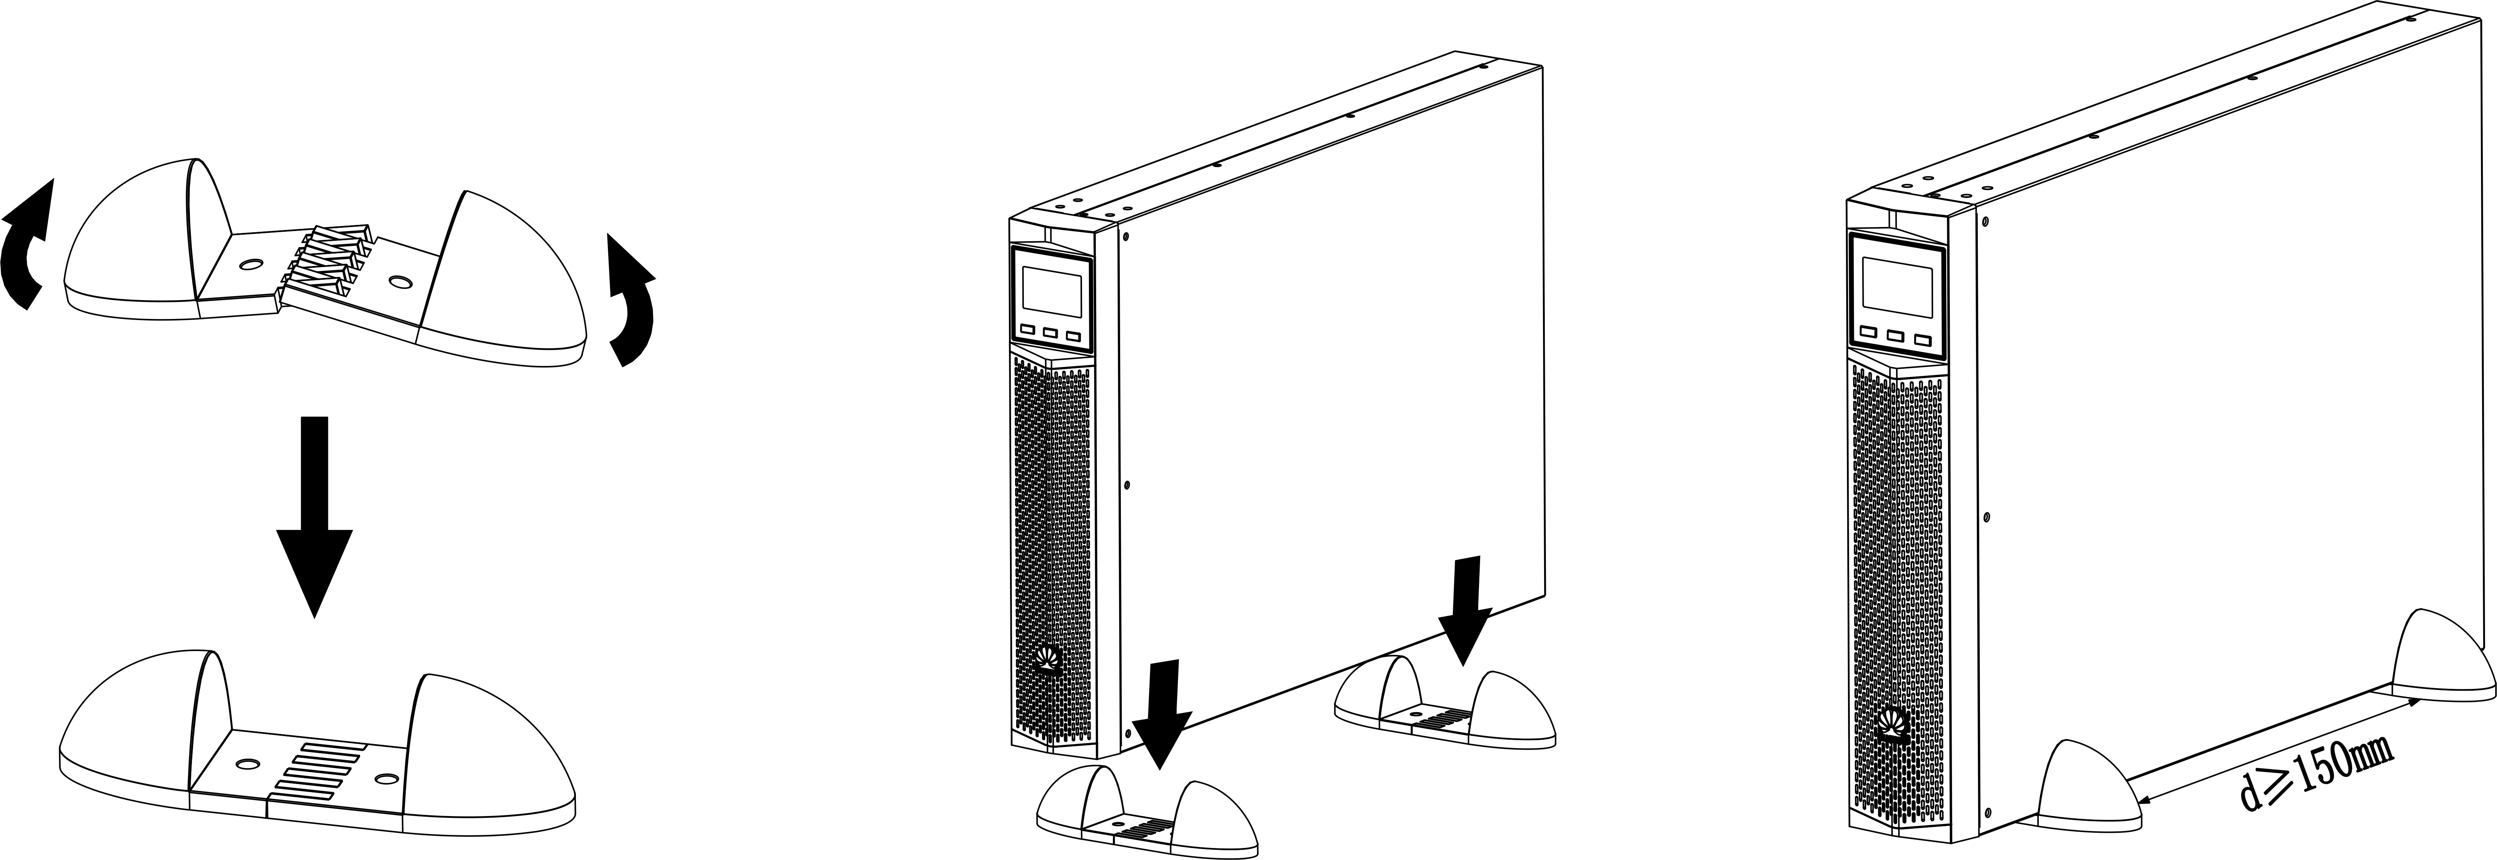
典型安装场景（UPS2000-G-(1K-3KRT)）：

 | 机架安装

 | 塔式安装

标准安装工序
 |  |  |  | 1.3.1
 |  |  |  | 机架安装

 |  |  |  | 0:20:00 | 0:35:00
 |  |  |  | 安装人员 | AB
1.1 |  | 1.2 |  |  |  | 1.4 |  | 1.5 |  | 1.6
开始
安装前准备和环境检查 |  | 开箱检查 |  |  |  | 功率线缆及通讯线连接 |  | 安装后检查 |  | LCD设定
0:00:00 | 0:10:00 | 0:10:00 | 0:20:00 |  |  | 0:35:00 | 0:50:00 | 0:50:00 | 1:10:00 | 1:10:00 | 1:20:00
安装人员 | AB | 安装人员 | AB |  |  | 安装人员 | AB | 安装人员 | AB | 安装人员 | AB

 |  |  |  | 1.3.2
 |  |  |  | 塔式安装

 |  |  |  | 0:20:00 | 0:35:00
 |  |  |  | 安装人员 | AB

标准安装工具
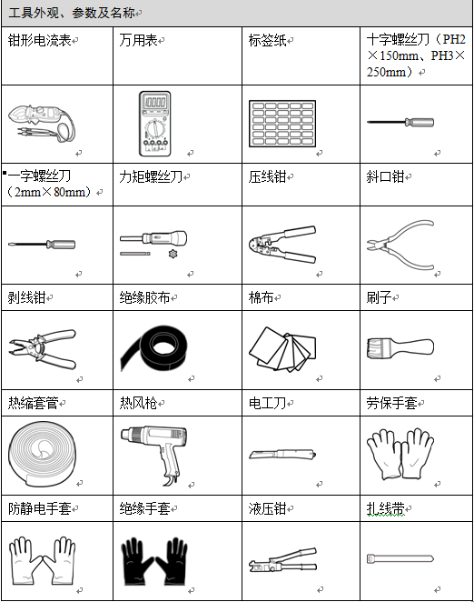

标准安装工艺
第3步
第6步
划线辅助板板
第3步
第6步
第3步
第6步
第3步
第6步
安装前准备和环境检查 |  |  |  | 工序号 |  | 工序活动 |  |  | 操作人员 |  | 操作时间
 |  |  |  | 1.1 |  | 安装前准备和环境检查 |  |  | AB |  | 10min
 |  |  | 图1 预留空间 | 准备内容
 |  |  |  | 1 | 场地承重：所选择的安装场地应确保地面能承受UPS及其选配件的重量，机架安装时还应考虑机架本身的重量和承重。
 | 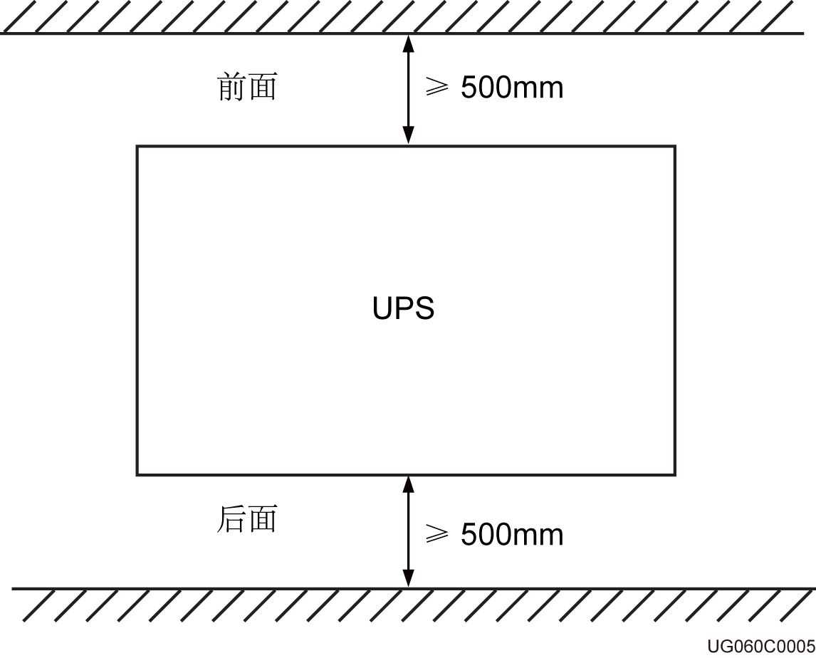 |  |  | 2 | 安装环境： 1、请勿将UPS安装在超出技术指标规定（环境指标请参见8 电气规格）的高、低温和潮湿场所； 2、UPS应远离水源、热源和易燃易爆物品。避免将UPS安装在有阳光直射、粉尘、挥发性气体、腐蚀性物质和盐份过高的环境中； 3、严禁将UPS安装在具有金属导电型尘埃的工作环境中； 4、电池工作的最佳温度是20℃～30℃，在温度高于30℃环境中工作会降低电池使用寿命，在温度低于20℃环境中工作会缩短电池备电时间。
 |  |  |  | 3 | 安装尺寸： 1、UPS安装尺寸为在自身尺寸基础上，增加后背板输入输出插头尺寸，即需要在UPS自身深度尺寸上叠加约100mm； 2、机箱前后都要预留至少500mm的通风及操作空间，如图1所示。
开箱检查 |  |  |  | 工序号 |  | 工序活动 |  |  | 操作人员 |  | 操作时间
 |  |  |  | 1.2 |  | 开箱检查 |  |  | AB |  | 10min
 |  |  |  | 准备内容
 |  |  |  | 1 | 设备安装时，应将设备运至安装现场再拆除外包装。
 |  |  |  | 2 | 对运抵现场的电池等辅料进行开箱验货，按照所附的装箱单号，查对货物的总件数，和包装箱外观是否良好。
 |  |  |  | 3 | 打开包装箱，对照《装箱清单》检查系统组件是否正确、齐全，与客户共同签字确认《装箱清单》。
 |  |  |  | 4 | 开箱之后，请检查设备是否有因运输引起的机械损伤。如发现运输损坏现象，请立即通知承运商。
 |  |  |  | 关键要点
 |  |  |  | 1 | 将已拆包装箱的物品和设备转至室内妥善保存。
 |  |  |  | 2 | 详细清点物料，对于物料数量需要客户和华为双方确认签字。
机架安装 |  |  |  | 工序号 |  | 工序活动 |  |  | 操作人员 |  | 操作时间
 |  |  |  | 1.3.1 |  | 机架安装 |  |  | AB |  | 15min
UPS2000-G系列 |  |  |  | 安装步骤
 |  | UPS机架式安装示意图 |  | 1 | 将装箱附件中的挂耳安装于UPS主机两侧
 |  |  |  | 2 | 将导轨安装于机架上，然后将安装好挂耳的UPS主机安装在机架上。导轨和UPS在机架上的详细安装步骤，参考《UPS2000-G-(1kVA-3kVA) 导轨组件 快速安装指南》
 |  |  |  | 关键要点
 |  |  |  | 1 | 安装工具需绝缘处理，以免触电
 |  |  |  | 安装工具/工装
 |  |  |  | 1 | 一字螺丝刀 |  |  |  | 2
塔式安装 |  |  |  | 工序号 |  | 工序活动 |  |  | 操作人员 |  | 操作时间
 |  |  |  | 1.3.2 |  | 塔式安装 |  |  | AB |  | 15min
UPS2000-G系列 |  |  |  | 安装步骤
 |  | UPS塔式安装示意图 |  | 1 | 拆除UPS主机的前面板
 |  |  |  | 2 | 将UPS主机的控制面板顺时针旋转90度
 |  |  |  | 3 | 将前面板上的华为LOGO顺时针旋转90度，装回UPS主机的前面板
 |  |  |  | 4 | 安装UPS装箱清单中的底座，两个底座之间间隔 ≥ 150mm，并保证底座水平放置
 |  |  |  | 5 | 将UPS放入安装好的底座中
 |  |  |  | 6 | 调整UPS主机及底座的位置，保证安装平整
 |  |  |  | 关键工艺
 |  |  |  | 1 | 两个底座之间间隔 ≥ 150mm，并保证底座水平放置
 |  |  |  | 2 | 调整UPS主机及底座的位置，保证安装平整
 |  |  |  | 安装工具/工装
 |  |  |  | 1 | 一字螺丝刀 |  | 2 |  |  | 3
 |  |  |  | 安装物料
 |  |  |  | 1 | UPS模块 |  |  | 2 | UPS支承座
功率线缆及通讯线连接 |  |  |  | 工序号 |  | 工序活动 |  |  | 操作人员 |  | 操作时间
 |  |  |  | 1.4 |  | 功率线缆及通讯线连接 |  |  | AB |  | 10min
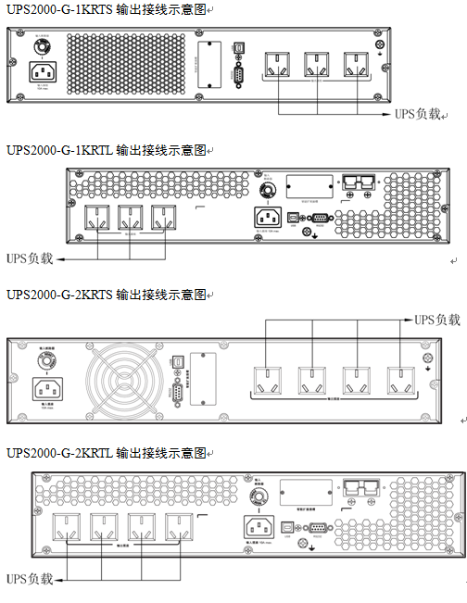 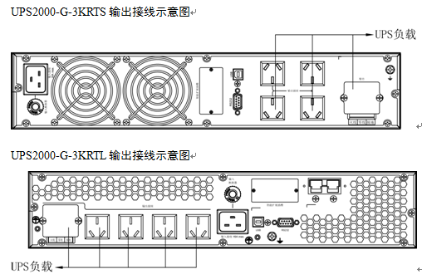 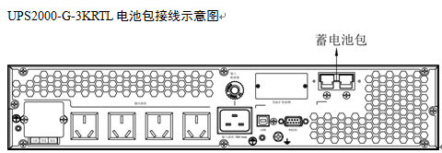 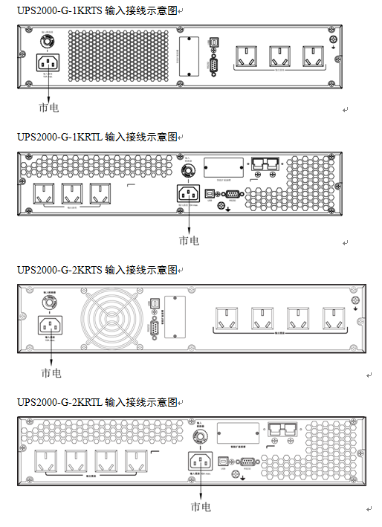 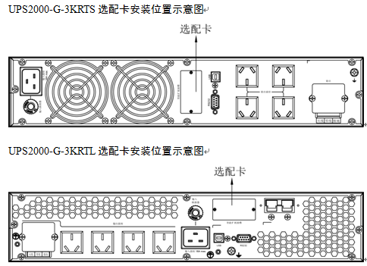 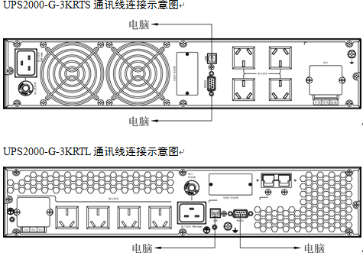 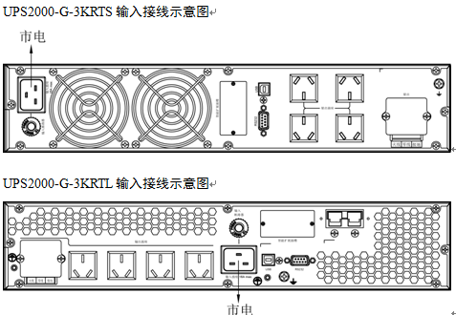 |  |  |  | 安装步骤
 |  |  |  | 1 | 连接输出线： 1、插座型输出，请将设备插上输出插座，停电时，UPS会自动由电池供电给负载； 2、对于端子型输出，请按如下步骤进行接线： ①取下接线端子上的小保护盖； ②建议您使用2.5mm2的电源线； ③在完成接线后，请确认所有接线是否正确； ④将小保护盖装回后面板
 |  |  |  | 2 | 连接电池线（此步骤为长机可选，标机内置电池，无外接电池接口）； 电池包安装详见《UPS2000-G-(1kVA-3kVA) 电池包 快速安装指南》。1kVA、2kVA和3kVA与外置电池包的安装方法相同，本文以3kVA进行图示
 |  |  |  | 3 | 安装选配卡： 安装UPS的通信选配卡，选配卡的具体安装步骤，请参考《RMS-SNMP01B用户手册》、《RMS-RELAY01B用户手册》和《RMS-MODBUS01B用户手册》。1kVA、2kVA和3kVA选配卡的安装方法相同，本文以3kVA进行图示
 |  |  |  | 4 | 连接通讯线： 选用USB接口或者RS232接口，将UPS连接至PC机上，以便对UPS的运行状态进行监控。1kVA、2kVA和3kVA通讯线连接方法相同，本文以3kVA进行图示
 |  |  |  | 5 | 连接输入电源线： 取出发货附件中的输入电源线缆，连接UPS的市电输入线缆
 |  |  |  | 6 | 开启UPS： UPS上电之后，默认无输出，按下前面板上的“ON/MUTE”按键2秒钟，开启UPS逆变输出，系统切换到逆变输出状态，UPS出厂默认逆变输出220V/50Hz

 |  |  |  | 关键工艺
 |  |  |  | 1 | 建议使用2.5mm²的电源线
 |  |  |  | 2 | 在完成接线后，请确认所有接线是否正确
 |  |  |  | 3 | 1kVA长机外接蓄电池组时，每组固定需3节12V电池串联。2kVA长机外接蓄电池组时，每组固定需6节12V电池串联。3kVA长机外接蓄电池组时，每组固定需8节12V电池串联
 |  |  |  | 4 | 长机输出充电电流固定为4A，不可设。外接电池包或电池组时，所选电池总容量必须在18Ah以上，以免造成电池损坏。如果外接电池包或电池组容量大于40Ah，建议再购买外置充电器，增大充电电流，否则回充时间太长
 |  |  |  | 5 | 1kVA UPS电池包（ESS-36V12-9*2AHBPVBB01）内有两组电池并联，2kVA UPS电池包（ESS-72V12-9AHBPVBB01）内只包含一组电池，3kVA UPS电池包（ESS-96V12-9AHBPVBB02）内只包含一组电池
 |  |  |  | 6 | 1kVA UPS最多允许2组电池包（ESS-36V12-9*2AHBPVBB01）并联，2kVA UPS最多允许4组电池包（ESS-72V12-9AHBPVBB01）并联，3kVA UPS最多允许4组电池包（ESS-96V12-9AHBPVBB02）并联
 |  |  |  | 7 | UPS系统选配一个智能型插槽，借此支持SNMP/干接点/MODBUS卡的安装。无论安装哪种卡，都能支持更先进的通讯功能和多种监控选项
 |  |  |  | 8 | USB和RS232只能选用一种，不支持同时使用
 |  |  |  | 安装工具/工装
 |  |  |  | 1 |  |  | 2 |  |  | 3
 |  |  |  | 4 |  |  | 5 |  |  | 6
 |  |  |  | 安装物料
 |  |  |  | 1 |  |  |  | 2
 |  |  |  | 3 |  |  |  | 4
第3步
第6步
划线辅助板板
第3步
第6步
第3步
第6步
第3步
划线辅助板板
安装后检查 |  |  |  | 工序号 |  | 工序活动 |  |  | 操作人员 |  | 操作时间
 |  |  |  | 1.5 |  | 安装后检查 |  |  | AB |  | 20min
 |  |  |  | 安装完成后检查项目
 |  |  |  | 1 | 电缆布放
 |  |  |  | 2 | 电缆连接
 |  |  |  | 3 | USB、网口等电缆连接
 |  |  |  | 4 | 电缆标签
 |  |  |  | 5 | 地线连接
 |  |  |  | 6 | 扎带间距
 |  |  |  | 7 | 运行环境
 |  |  |  | 关键工艺
 |  |  |  | 1 | 电缆布置合理，符合施工要求
 |  |  |  | 2 | 所有电缆连接处都不能有松动，用相应的力矩扳手校验螺钉是否拧紧，连接正确，无破损
 |  |  |  | 3 | USB、网口等控制电缆的连接必须正确，紧固
 |  |  |  | 4 | 电缆两头都需要标记，标签上标注要简洁易懂
 |  |  |  | 5 | 需连接到机房内接地排，并连接牢靠，用万用表测量UPS地线与机房地线排之间的电阻，阻值必须小于1Ω
 |  |  |  | 6 | 扎带要均匀使用，且剪断处不留尖角，以免划伤维护人员
 |  |  |  | 7 | 清理机柜内外导电性粉尘及其他杂物
LCD设定 |  |  |  | 工序号 |  | 工序活动 |  |  | 操作人员 |  | 操作时间
 |  |  |  | 1.6 |  | LCD设定 |  |  | AB |  | 10min
 | 图2 LCD参数设定界面示意图 |  |  | 说明
 | 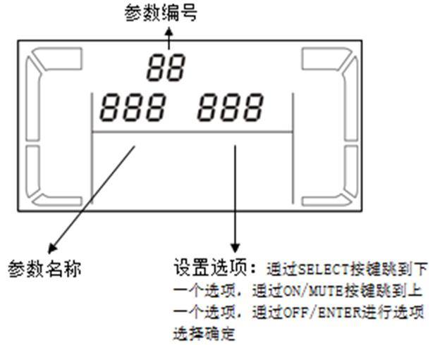 |  |  | 1 | 此UPS的LCD界面有11个参数可供设定，每个参数设定界面如图2所示
 |  |  |  | 2 | 上电后UPS进入待机模式，按下面板上的“SELECT”按键5秒，进入UPS设定模式
 |  |  |  | 3 | 在UPS设定模式中，“SELECT”按键用来选择下一个选项，“ON/MUTE”按键用来选择上一个选项，“关机/输入”按键用来确认选择。输出电压默认值为220V AC，可设置值包括：200V AC、208V AC、220V AC、230V AC、240V AC。频率默认值为AUT，可设置值包括50Hz、60Hz、AUT。电池容量标机不可设，长机默认7Ah，设定范围为0Ah～999Ah
 |  |  |  | 关键工艺
 |  |  |  | 1 | 如果在UPS设定模式下，10秒以上没有进行任何按键操作，则LCD回到主页面。 如果长机未外接电池包，则蜂鸣器会一直响进行提示。 第一次使用时，电池充电要满5小时。如果充电未满5小时，电池放电时间将会减少。 UPS会自动进行电池自检，一周一次，如果电池有问题，则会告警。 在市电接入的情况下，长机首次接入电池包/电池，必须手工进行一次电池自检，以便确认电池连接是否正常；手工电池自检方法为：按下前面板上的“ON/MUTE”按键5秒，则UPS转到电池模式进行电池浅放电测试，10秒之后自动转回市电模式。 长机输出充电电流固定为4A，不可设。外接电池包或电池组时，所选电池总容量必须在18Ah以上，以免造成电池损坏。如果外接电池包或电池组容量大于40Ah，建议再购买外置充电器，增大充电电流，否则回充时间太长。 电池节数不可设，1kVA标机电池内置固定为2节，2kVA标机电池内置固定为4节，3kVA标机电池内置固定为6节，1kVA长机外接电池每组固定为3节，2kVA长机外接电池每组固定为6节，3kVA外接电池长机每组固定为8节。 标机电池容量不可设，默认为9Ah，充电电流固定为1A，不可设。长机电池容量为各组电池容量的总和，需要根据实际情况进行设置，出厂默认7Ah。例如以3kVA长机为例，接入电池组规格为9Ah/12V，8节串联，两个电池组并联接入UPS，“电池容量”为9Ah+9Ah=18Ah。此参数会影响UPS计算备电时间，如果设置错误会导致LCD面板上的备电时间显示错误

